상품제안서
EL 하트모양 호신용 전자호루라기 열쇠고리 | 상품코드: F27621

 |  |  |  |  |  |  | 02-412-0044 | www.easy1.co.kr
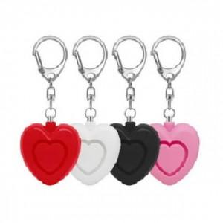

【상세/제작정보】 | 기본수량 미만 인쇄시 비용 추가.

【인쇄/포장옵션】 | 실크 / 포장불가능

【공급단가】 | 수량 | 150~ | 450~ | 1,000~ | 3,000~ | 5,000~
*VAT별도 | 단가 | 5,160원 | 5,070원 | 4,940원 | 4,850원 | 4,730원

【상품 URL】 | https://dev.easy1.co.kr:443/src/goods_detail.php?gdno=27621

